Planilha1
Exercício 1
A | B | C | S1 |  | D | E | S2 |  | S1 | S2 | S
0 | 0 | 0 | 0 |  | 0 | 0 | 0 |  | 0 | 0 | 0
0 | 0 | 0 | 0 |  | 0 | 1 | 0 |  | 0 | 0 | 0
0 | 0 | 0 | 0 |  | 1 | 0 | 0 |  | 0 | 0 | 0
0 | 0 | 0 | 0 |  | 1 | 1 | 1 |  | 0 | 1 | 0
0 | 0 | 1 | 0 |  | 0 | 0 | 0 |  | 0 | 0 | 0
0 | 0 | 1 | 0 |  | 0 | 1 | 0 |  | 0 | 0 | 0
0 | 0 | 1 | 0 |  | 1 | 0 | 0 |  | 0 | 0 | 0
0 | 0 | 1 | 0 |  | 1 | 1 | 1 |  | 0 | 1 | 0
0 | 1 | 0 | 0 |  | 0 | 0 | 0 |  | 0 | 0 | 0
0 | 1 | 0 | 0 |  | 0 | 1 | 0 |  | 0 | 0 | 0
0 | 1 | 0 | 0 |  | 1 | 0 | 0 |  | 0 | 0 | 0
0 | 1 | 0 | 0 |  | 1 | 1 | 1 |  | 0 | 1 | 0
0 | 1 | 1 | 0 |  | 0 | 0 | 0 |  | 0 | 0 | 0
0 | 1 | 1 | 0 |  | 0 | 1 | 0 |  | 0 | 0 | 0
0 | 1 | 1 | 0 |  | 1 | 0 | 0 |  | 0 | 0 | 0
0 | 1 | 1 | 0 |  | 1 | 1 | 1 |  | 0 | 1 | 0
1 | 0 | 0 | 0 |  | 0 | 0 | 0 |  | 0 | 0 | 0
1 | 0 | 0 | 0 |  | 0 | 1 | 0 |  | 0 | 0 | 0
1 | 0 | 0 | 0 |  | 1 | 0 | 0 |  | 0 | 0 | 0
1 | 0 | 0 | 0 |  | 1 | 1 | 1 |  | 0 | 1 | 0
1 | 0 | 1 | 0 |  | 0 | 0 | 0 |  | 0 | 0 | 0
1 | 0 | 1 | 0 |  | 0 | 1 | 0 |  | 0 | 0 | 0
1 | 0 | 1 | 0 |  | 1 | 0 | 0 |  | 0 | 0 | 0
1 | 0 | 1 | 0 |  | 1 | 1 | 1 |  | 0 | 1 | 0
1 | 1 | 0 | 0 |  | 0 | 0 | 0 |  | 0 | 0 | 0
1 | 1 | 0 | 0 |  | 0 | 1 | 0 |  | 0 | 0 | 0
1 | 1 | 0 | 0 |  | 1 | 0 | 0 |  | 0 | 0 | 0
1 | 1 | 0 | 0 |  | 1 | 1 | 1 |  | 0 | 1 | 0
1 | 1 | 1 | 1 |  | 0 | 0 | 0 |  | 1 | 0 | 0
1 | 1 | 1 | 1 |  | 0 | 1 | 0 |  | 1 | 0 | 0
1 | 1 | 1 | 1 |  | 1 | 0 | 0 |  | 1 | 0 | 0
1 | 1 | 1 | 1 |  | 1 | 1 | 1 |  | 1 | 1 | 1

A expressão desse sistema é: S=(A*B*C)*(D*E)

Exercício 2

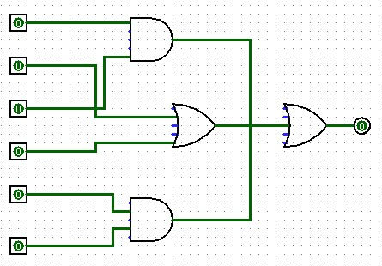

A | C |  | S1 |  | B | D |  | S2 |  | E | F |  | S3 |  |  | S1 | S2 | S3 | S
0 | 0 |  | 0 |  | 0 | 0 |  | 0 |  | 0 | 0 |  | 0 |  |  | 0 | 0 | 0 | 0
0 | 0 |  | 0 |  | 0 | 0 |  | 0 |  | 0 | 1 |  | 0 |  |  | 0 | 0 | 0 | 0
0 | 0 |  | 0 |  | 0 | 0 |  | 0 |  | 1 | 0 |  | 0 |  |  | 0 | 0 | 0 | 0
0 | 0 |  | 0 |  | 0 | 0 |  | 0 |  | 1 | 1 |  | 1 |  |  | 0 | 0 | 1 | 1
0 | 0 |  | 0 |  | 0 | 1 |  | 1 |  | 0 | 0 |  | 0 |  |  | 0 | 1 | 0 | 1
0 | 0 |  | 0 |  | 0 | 1 |  | 1 |  | 0 | 1 |  | 0 |  |  | 0 | 1 | 0 | 1
0 | 0 |  | 0 |  | 0 | 1 |  | 1 |  | 1 | 0 |  | 0 |  |  | 0 | 1 | 0 | 1
0 | 0 |  | 0 |  | 0 | 1 |  | 1 |  | 1 | 1 |  | 1 |  |  | 0 | 1 | 1 | 1
0 | 0 |  | 0 |  | 1 | 0 |  | 1 |  | 0 | 0 |  | 0 |  |  | 0 | 1 | 0 | 1
0 | 0 |  | 0 |  | 1 | 0 |  | 1 |  | 0 | 1 |  | 0 |  |  | 0 | 1 | 0 | 1
0 | 0 |  | 0 |  | 1 | 0 |  | 1 |  | 1 | 0 |  | 0 |  |  | 0 | 1 | 0 | 1
0 | 0 |  | 0 |  | 1 | 0 |  | 1 |  | 1 | 1 |  | 1 |  |  | 0 | 1 | 1 | 1
0 | 0 |  | 0 |  | 1 | 1 |  | 1 |  | 0 | 0 |  | 0 |  |  | 0 | 1 | 0 | 1
0 | 0 |  | 0 |  | 1 | 1 |  | 1 |  | 0 | 1 |  | 0 |  |  | 0 | 1 | 0 | 1
0 | 0 |  | 0 |  | 1 | 1 |  | 1 |  | 1 | 0 |  | 0 |  |  | 0 | 1 | 0 | 1
0 | 0 |  | 0 |  | 1 | 1 |  | 1 |  | 1 | 1 |  | 1 |  |  | 0 | 1 | 1 | 1
0 | 1 |  | 0 |  | 0 | 0 |  | 0 |  | 0 | 0 |  | 0 |  |  | 0 | 0 | 0 | 0
0 | 1 |  | 0 |  | 0 | 0 |  | 0 |  | 0 | 1 |  | 0 |  |  | 0 | 0 | 0 | 0
0 | 1 |  | 0 |  | 0 | 0 |  | 0 |  | 1 | 0 |  | 0 |  |  | 0 | 0 | 0 | 0
0 | 1 |  | 0 |  | 0 | 0 |  | 0 |  | 1 | 1 |  | 1 |  |  | 0 | 0 | 1 | 1
0 | 1 |  | 0 |  | 0 | 1 |  | 1 |  | 0 | 0 |  | 0 |  |  | 0 | 1 | 0 | 1
0 | 1 |  | 0 |  | 0 | 1 |  | 1 |  | 0 | 1 |  | 0 |  |  | 0 | 1 | 0 | 1
0 | 1 |  | 0 |  | 0 | 1 |  | 1 |  | 1 | 0 |  | 0 |  |  | 0 | 1 | 0 | 1
0 | 1 |  | 0 |  | 0 | 1 |  | 1 |  | 1 | 1 |  | 1 |  |  | 0 | 1 | 1 | 1
0 | 1 |  | 0 |  | 1 | 0 |  | 1 |  | 0 | 0 |  | 0 |  |  | 0 | 1 | 0 | 1
0 | 1 |  | 0 |  | 1 | 0 |  | 1 |  | 0 | 1 |  | 0 |  |  | 0 | 1 | 0 | 1
0 | 1 |  | 0 |  | 1 | 0 |  | 1 |  | 1 | 0 |  | 0 |  |  | 0 | 1 | 0 | 1
0 | 1 |  | 0 |  | 1 | 0 |  | 1 |  | 1 | 1 |  | 1 |  |  | 0 | 1 | 1 | 1
0 | 1 |  | 0 |  | 1 | 1 |  | 1 |  | 0 | 0 |  | 0 |  |  | 0 | 1 | 0 | 1
0 | 1 |  | 0 |  | 1 | 1 |  | 1 |  | 0 | 1 |  | 0 |  |  | 0 | 1 | 0 | 1
0 | 1 |  | 0 |  | 1 | 1 |  | 1 |  | 1 | 0 |  | 0 |  |  | 0 | 1 | 0 | 1
0 | 1 |  | 0 |  | 1 | 1 |  | 1 |  | 1 | 1 |  | 1 |  |  | 0 | 1 | 1 | 1
1 | 0 |  | 0 |  | 0 | 0 |  | 0 |  | 0 | 0 |  | 0 |  |  | 0 | 0 | 0 | 0
1 | 0 |  | 0 |  | 0 | 0 |  | 0 |  | 0 | 1 |  | 0 |  |  | 0 | 0 | 0 | 0
1 | 0 |  | 0 |  | 0 | 0 |  | 0 |  | 1 | 0 |  | 0 |  |  | 0 | 0 | 0 | 0
1 | 0 |  | 0 |  | 0 | 0 |  | 0 |  | 1 | 1 |  | 1 |  |  | 0 | 0 | 1 | 1
1 | 0 |  | 0 |  | 0 | 1 |  | 1 |  | 0 | 0 |  | 0 |  |  | 0 | 1 | 0 | 1
1 | 0 |  | 0 |  | 0 | 1 |  | 1 |  | 0 | 1 |  | 0 |  |  | 0 | 1 | 0 | 1
1 | 0 |  | 0 |  | 0 | 1 |  | 1 |  | 1 | 0 |  | 0 |  |  | 0 | 1 | 0 | 1
1 | 0 |  | 0 |  | 0 | 1 |  | 1 |  | 1 | 1 |  | 1 |  |  | 0 | 1 | 1 | 1
1 | 0 |  | 0 |  | 1 | 0 |  | 1 |  | 0 | 0 |  | 0 |  |  | 0 | 1 | 0 | 1
1 | 0 |  | 0 |  | 1 | 0 |  | 1 |  | 0 | 1 |  | 0 |  |  | 0 | 1 | 0 | 1
1 | 0 |  | 0 |  | 1 | 0 |  | 1 |  | 1 | 0 |  | 0 |  |  | 0 | 1 | 0 | 1
1 | 0 |  | 0 |  | 1 | 0 |  | 1 |  | 1 | 1 |  | 1 |  |  | 0 | 1 | 1 | 1
1 | 0 |  | 0 |  | 1 | 1 |  | 1 |  | 0 | 0 |  | 0 |  |  | 0 | 1 | 0 | 1
1 | 0 |  | 0 |  | 1 | 1 |  | 1 |  | 0 | 1 |  | 0 |  |  | 0 | 1 | 0 | 1
1 | 0 |  | 0 |  | 1 | 1 |  | 1 |  | 1 | 0 |  | 0 |  |  | 0 | 1 | 0 | 1
1 | 0 |  | 0 |  | 1 | 1 |  | 1 |  | 1 | 1 |  | 1 |  |  | 0 | 1 | 1 | 1
1 | 1 |  | 1 |  | 0 | 0 |  | 0 |  | 0 | 0 |  | 0 |  |  | 1 | 0 | 0 | 1
1 | 1 |  | 1 |  | 0 | 0 |  | 0 |  | 0 | 1 |  | 0 |  |  | 1 | 0 | 0 | 1
1 | 1 |  | 1 |  | 0 | 0 |  | 0 |  | 1 | 0 |  | 0 |  |  | 1 | 0 | 0 | 1
1 | 1 |  | 1 |  | 0 | 0 |  | 0 |  | 1 | 1 |  | 1 |  |  | 1 | 0 | 1 | 1
1 | 1 |  | 1 |  | 0 | 1 |  | 1 |  | 0 | 0 |  | 0 |  |  | 1 | 1 | 0 | 1
1 | 1 |  | 1 |  | 0 | 1 |  | 1 |  | 0 | 1 |  | 0 |  |  | 1 | 1 | 0 | 1
1 | 1 |  | 1 |  | 0 | 1 |  | 1 |  | 1 | 0 |  | 0 |  |  | 1 | 1 | 0 | 1
1 | 1 |  | 1 |  | 0 | 1 |  | 1 |  | 1 | 1 |  | 1 |  |  | 1 | 1 | 1 | 1
1 | 1 |  | 1 |  | 1 | 0 |  | 1 |  | 0 | 0 |  | 0 |  |  | 1 | 1 | 0 | 1
1 | 1 |  | 1 |  | 1 | 0 |  | 1 |  | 0 | 1 |  | 0 |  |  | 1 | 1 | 0 | 1
1 | 1 |  | 1 |  | 1 | 0 |  | 1 |  | 1 | 0 |  | 0 |  |  | 1 | 1 | 0 | 1
1 | 1 |  | 1 |  | 1 | 0 |  | 1 |  | 1 | 1 |  | 1 |  |  | 1 | 1 | 1 | 1
1 | 1 |  | 1 |  | 1 | 1 |  | 1 |  | 0 | 0 |  | 0 |  |  | 1 | 1 | 0 | 1
1 | 1 |  | 1 |  | 1 | 1 |  | 1 |  | 0 | 1 |  | 0 |  |  | 1 | 1 | 0 | 1
1 | 1 |  | 1 |  | 1 | 1 |  | 1 |  | 1 | 0 |  | 0 |  |  | 1 | 1 | 0 | 1
1 | 1 |  | 1 |  | 1 | 1 |  | 1 |  | 1 | 1 |  | 1 |  |  | 1 | 1 | 1 | 1

Exercício 3

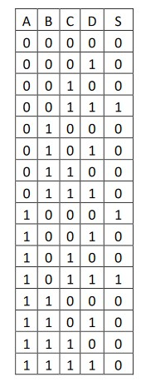
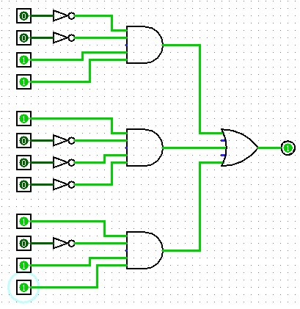
 |  |  |  | S=(!A*!B*C*D)
 |  |  |  | S=(A*!B*!C*!D)
 |  |  |  | S=(A*!B*C*D)

Exercício 1

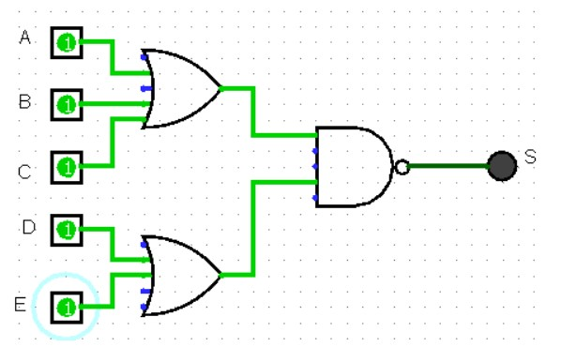
 |  |  |  |  |  |  | A | B | C | S1 |  | D | E | S2 |  | S1 | S2 | S
 |  |  |  |  |  |  | 0 | 0 | 0 | 0 |  | 0 | 0 | 0 |  | 0 | 0 | 0
 |  |  |  |  |  |  | 0 | 0 | 0 | 0 |  | 0 | 1 | 1 |  | 0 | 1 | 0
 |  |  |  |  |  |  | 0 | 0 | 0 | 0 |  | 1 | 0 | 1 |  | 0 | 1 | 0
 |  |  |  |  |  |  | 0 | 0 | 0 | 0 |  | 1 | 1 | 1 |  | 0 | 1 | 0
 |  |  |  |  |  |  | 0 | 0 | 1 | 1 |  | 0 | 0 | 0 |  | 1 | 0 | 0
 |  |  |  |  |  |  | 0 | 0 | 1 | 1 |  | 0 | 1 | 1 |  | 1 | 1 | 1
 |  |  |  |  |  |  | 0 | 0 | 1 | 1 |  | 1 | 0 | 1 |  | 1 | 1 | 1
 |  |  |  |  |  |  | 0 | 0 | 1 | 1 |  | 1 | 1 | 1 |  | 1 | 1 | 1
 |  |  |  |  |  |  | 0 | 1 | 0 | 1 |  | 0 | 0 | 0 |  | 1 | 0 | 0
 |  |  |  |  |  |  | 0 | 1 | 0 | 1 |  | 0 | 1 | 1 |  | 1 | 1 | 1
 |  |  |  |  |  |  | 0 | 1 | 0 | 1 |  | 1 | 0 | 1 |  | 1 | 1 | 1
 |  |  |  |  |  |  | 0 | 1 | 0 | 1 |  | 1 | 1 | 1 |  | 1 | 1 | 1
 |  |  |  |  |  |  | 0 | 1 | 1 | 1 |  | 0 | 0 | 0 |  | 1 | 0 | 0
 |  |  |  |  |  |  | 0 | 1 | 1 | 1 |  | 0 | 1 | 1 |  | 1 | 1 | 1
 |  |  |  |  |  |  | 0 | 1 | 1 | 1 |  | 1 | 0 | 1 |  | 1 | 1 | 1
 |  | S=(A+B+C)*(D+E) |  |  |  |  | 0 | 1 | 1 | 1 |  | 1 | 1 | 1 |  | 1 | 1 | 1
 |  |  |  |  |  |  | 1 | 0 | 0 | 1 |  | 0 | 0 | 0 |  | 1 | 0 | 0
 |  |  |  |  |  |  | 1 | 0 | 0 | 1 |  | 0 | 1 | 1 |  | 1 | 1 | 1
 |  |  |  |  |  |  | 1 | 0 | 0 | 1 |  | 1 | 0 | 1 |  | 1 | 1 | 1
 |  |  |  |  |  |  | 1 | 0 | 0 | 1 |  | 1 | 1 | 1 |  | 1 | 1 | 1
 |  |  |  |  |  |  | 1 | 0 | 1 | 1 |  | 0 | 0 | 0 |  | 1 | 0 | 0
 |  |  |  |  |  |  | 1 | 0 | 1 | 1 |  | 0 | 1 | 1 |  | 1 | 1 | 1
 |  |  |  |  |  |  | 1 | 0 | 1 | 1 |  | 1 | 0 | 1 |  | 1 | 1 | 1
 |  |  |  |  |  |  | 1 | 0 | 1 | 1 |  | 1 | 1 | 1 |  | 1 | 1 | 1
 |  |  |  |  |  |  | 1 | 1 | 0 | 1 |  | 0 | 0 | 0 |  | 1 | 0 | 0
 |  |  |  |  |  |  | 1 | 1 | 0 | 1 |  | 0 | 1 | 1 |  | 1 | 1 | 1
 |  |  |  |  |  |  | 1 | 1 | 0 | 1 |  | 1 | 0 | 1 |  | 1 | 1 | 1
 |  |  |  |  |  |  | 1 | 1 | 0 | 1 |  | 1 | 1 | 1 |  | 1 | 1 | 1
 |  |  |  |  |  |  | 1 | 1 | 1 | 1 |  | 0 | 0 | 0 |  | 1 | 0 | 0
 |  |  |  |  |  |  | 1 | 1 | 1 | 1 |  | 0 | 1 | 1 |  | 1 | 1 | 1
 |  |  |  |  |  |  | 1 | 1 | 1 | 1 |  | 1 | 0 | 1 |  | 1 | 1 | 1
 |  |  |  |  |  |  | 1 | 1 | 1 | 1 |  | 1 | 1 | 1 |  | 1 | 1 | 1

Exercício 2
 |  |  |  |  |  |  |  |  | A |  | B | D | S1 |  | E | F | S2 |  | S1 | A | S3 | S2 | S3 | C | S
 |  |  |  |  |  |  |  |  | 0 |  | 0 | 0 | 0 |  | 0 | 0 | 0 |  | 0 | 0 | 0 | 0 | 0 | 0 | 0
 | S= A(B+D) + (EF)+ C |  |  |  |  |  |  |  | 0 |  | 0 | 0 | 0 |  | 0 | 1 | 0 |  | 0 | 0 | 0 | 0 | 0 | 0 | 0
 |  |  |  |  |  |  |  |  | 0 |  | 0 | 0 | 0 |  | 1 | 0 | 0 |  | 0 | 0 | 0 | 0 | 0 | 0 | 0
 |  |  |  |  |  |  |  |  | 0 |  | 0 | 0 | 0 |  | 1 | 1 | 1 |  | 0 | 0 | 0 | 1 | 0 | 0 | 1
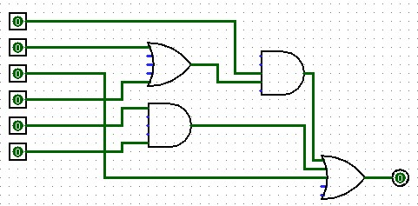
 |  |  |  |  |  |  |  |  | 0 |  | 0 | 1 | 1 |  | 0 | 0 | 0 |  | 1 | 0 | 0 | 0 | 0 | 0 | 0
 |  |  |  |  |  |  |  |  | 0 |  | 0 | 1 | 1 |  | 0 | 1 | 0 |  | 1 | 0 | 0 | 0 | 0 | 0 | 0
 |  |  |  |  |  |  |  |  | 0 |  | 0 | 1 | 1 |  | 1 | 0 | 0 |  | 1 | 0 | 0 | 0 | 0 | 0 | 0
 |  |  |  |  |  |  |  |  | 0 |  | 0 | 1 | 1 |  | 1 | 1 | 1 |  | 1 | 0 | 0 | 1 | 0 | 0 | 1
 |  |  |  |  |  |  |  |  | 0 |  | 0 | 0 | 0 |  | 0 | 0 | 0 |  | 0 | 0 | 0 | 0 | 0 | 1 | 1
 |  |  |  |  |  |  |  |  | 0 |  | 0 | 0 | 0 |  | 0 | 1 | 0 |  | 0 | 0 | 0 | 0 | 0 | 1 | 1
 |  |  |  |  |  |  |  |  | 0 |  | 0 | 0 | 0 |  | 1 | 0 | 0 |  | 0 | 0 | 0 | 0 | 0 | 1 | 1
 |  |  |  |  |  |  |  |  | 0 |  | 0 | 0 | 0 |  | 1 | 1 | 1 |  | 0 | 0 | 0 | 1 | 0 | 1 | 1
 |  |  |  |  |  |  |  |  | 0 |  | 0 | 1 | 1 |  | 0 | 0 | 0 |  | 1 | 0 | 0 | 0 | 0 | 1 | 1
 |  |  |  |  |  |  |  |  | 0 |  | 0 | 1 | 1 |  | 0 | 1 | 0 |  | 1 | 0 | 0 | 0 | 0 | 1 | 1
 |  |  |  |  |  |  |  |  | 0 |  | 0 | 1 | 1 |  | 1 | 0 | 0 |  | 1 | 0 | 0 | 0 | 0 | 1 | 1
 |  |  |  |  |  |  |  |  | 0 |  | 0 | 1 | 1 |  | 1 | 1 | 1 |  | 1 | 0 | 0 | 1 | 0 | 1 | 1
 |  |  |  |  |  |  |  |  | 0 |  | 1 | 0 | 1 |  | 0 | 0 | 0 |  | 1 | 0 | 0 | 0 | 0 | 0 | 0
 |  |  |  |  |  |  |  |  | 0 |  | 1 | 0 | 1 |  | 0 | 1 | 0 |  | 1 | 0 | 0 | 0 | 0 | 0 | 0
 |  |  |  |  |  |  |  |  | 0 |  | 1 | 0 | 1 |  | 1 | 0 | 0 |  | 1 | 0 | 0 | 0 | 0 | 0 | 0
 |  |  |  |  |  |  |  |  | 0 |  | 1 | 0 | 1 |  | 1 | 1 | 1 |  | 1 | 0 | 0 | 1 | 0 | 0 | 1
 |  |  |  |  |  |  |  |  | 0 |  | 1 | 1 | 1 |  | 0 | 0 | 0 |  | 1 | 0 | 0 | 0 | 0 | 0 | 0
 |  |  |  |  |  |  |  |  | 0 |  | 1 | 1 | 1 |  | 0 | 1 | 0 |  | 1 | 0 | 0 | 0 | 0 | 0 | 0
 |  |  |  |  |  |  |  |  | 0 |  | 1 | 1 | 1 |  | 1 | 0 | 0 |  | 1 | 0 | 0 | 0 | 0 | 0 | 0
 |  |  |  |  |  |  |  |  | 0 |  | 1 | 1 | 1 |  | 1 | 1 | 1 |  | 1 | 0 | 0 | 1 | 0 | 0 | 1
 |  |  |  |  |  |  |  |  | 0 |  | 1 | 0 | 1 |  | 0 | 0 | 0 |  | 1 | 0 | 0 | 0 | 0 | 1 | 1
 |  |  |  |  |  |  |  |  | 0 |  | 1 | 0 | 1 |  | 0 | 1 | 0 |  | 1 | 0 | 0 | 0 | 0 | 1 | 1
 |  |  |  |  |  |  |  |  | 0 |  | 1 | 0 | 1 |  | 1 | 0 | 0 |  | 1 | 0 | 0 | 0 | 0 | 1 | 1
 |  |  |  |  |  |  |  |  | 0 |  | 1 | 0 | 1 |  | 1 | 1 | 1 |  | 1 | 0 | 0 | 1 | 0 | 1 | 1
 |  |  |  |  |  |  |  |  | 0 |  | 1 | 1 | 1 |  | 0 | 0 | 0 |  | 1 | 0 | 0 | 0 | 0 | 1 | 1
 |  |  |  |  |  |  |  |  | 0 |  | 1 | 1 | 1 |  | 0 | 1 | 0 |  | 1 | 0 | 0 | 0 | 0 | 1 | 1
 |  |  |  |  |  |  |  |  | 0 |  | 1 | 1 | 1 |  | 1 | 0 | 0 |  | 1 | 0 | 0 | 0 | 0 | 1 | 1
 |  |  |  |  |  |  |  |  | 0 |  | 1 | 1 | 1 |  | 1 | 1 | 1 |  | 1 | 0 | 0 | 1 | 0 | 1 | 1
 |  |  |  |  |  |  |  |  | 1 |  | 0 | 0 | 0 |  | 0 | 0 | 0 |  | 0 | 1 | 0 | 0 | 0 | 0 | 0
 |  |  |  |  |  |  |  |  | 1 |  | 0 | 0 | 0 |  | 0 | 1 | 0 |  | 0 | 1 | 0 | 0 | 0 | 0 | 0
 |  |  |  |  |  |  |  |  | 1 |  | 0 | 0 | 0 |  | 1 | 0 | 0 |  | 0 | 1 | 0 | 0 | 0 | 0 | 0
 |  |  |  |  |  |  |  |  | 1 |  | 0 | 0 | 0 |  | 1 | 1 | 1 |  | 0 | 1 | 0 | 1 | 0 | 0 | 1
 |  |  |  |  |  |  |  |  | 1 |  | 0 | 1 | 1 |  | 0 | 0 | 0 |  | 1 | 1 | 1 | 0 | 1 | 0 | 1
 |  |  |  |  |  |  |  |  | 1 |  | 0 | 1 | 1 |  | 0 | 1 | 0 |  | 1 | 1 | 1 | 0 | 1 | 0 | 1
 |  |  |  |  |  |  |  |  | 1 |  | 0 | 1 | 1 |  | 1 | 0 | 0 |  | 1 | 1 | 1 | 0 | 1 | 0 | 1
 |  |  |  |  |  |  |  |  | 1 |  | 0 | 1 | 1 |  | 1 | 1 | 1 |  | 1 | 1 | 1 | 1 | 1 | 0 | 1
 |  |  |  |  |  |  |  |  | 1 |  | 0 | 0 | 0 |  | 0 | 0 | 0 |  | 0 | 1 | 0 | 0 | 0 | 1 | 1
 |  |  |  |  |  |  |  |  | 1 |  | 0 | 0 | 0 |  | 0 | 1 | 0 |  | 0 | 1 | 0 | 0 | 0 | 1 | 1
 |  |  |  |  |  |  |  |  | 1 |  | 0 | 0 | 0 |  | 1 | 0 | 0 |  | 0 | 1 | 0 | 0 | 0 | 1 | 1
 |  |  |  |  |  |  |  |  | 1 |  | 0 | 0 | 0 |  | 1 | 1 | 1 |  | 0 | 1 | 0 | 1 | 0 | 1 | 1
 |  |  |  |  |  |  |  |  | 1 |  | 0 | 1 | 1 |  | 0 | 0 | 0 |  | 1 | 1 | 1 | 0 | 1 | 1 | 1
 |  |  |  |  |  |  |  |  | 1 |  | 0 | 1 | 1 |  | 0 | 1 | 0 |  | 1 | 1 | 1 | 0 | 1 | 1 | 1
 |  |  |  |  |  |  |  |  | 1 |  | 0 | 1 | 1 |  | 1 | 0 | 0 |  | 1 | 1 | 1 | 0 | 1 | 1 | 1
 |  |  |  |  |  |  |  |  | 1 |  | 0 | 1 | 1 |  | 1 | 1 | 1 |  | 1 | 1 | 1 | 1 | 1 | 1 | 1
 |  |  |  |  |  |  |  |  | 1 |  | 1 | 0 | 1 |  | 0 | 0 | 0 |  | 1 | 1 | 1 | 0 | 1 | 0 | 1
 |  |  |  |  |  |  |  |  | 1 |  | 1 | 0 | 1 |  | 0 | 1 | 0 |  | 1 | 1 | 1 | 0 | 1 | 0 | 1
 |  |  |  |  |  |  |  |  | 1 |  | 1 | 0 | 1 |  | 1 | 0 | 0 |  | 1 | 1 | 1 | 0 | 1 | 0 | 1
 |  |  |  |  |  |  |  |  | 1 |  | 1 | 0 | 1 |  | 1 | 1 | 1 |  | 1 | 1 | 1 | 1 | 1 | 0 | 1
 |  |  |  |  |  |  |  |  | 1 |  | 1 | 1 | 1 |  | 0 | 0 | 0 |  | 1 | 1 | 1 | 0 | 1 | 0 | 1
 |  |  |  |  |  |  |  |  | 1 |  | 1 | 1 | 1 |  | 0 | 1 | 0 |  | 1 | 1 | 1 | 0 | 1 | 0 | 1
 |  |  |  |  |  |  |  |  | 1 |  | 1 | 1 | 1 |  | 1 | 0 | 0 |  | 1 | 1 | 1 | 0 | 1 | 0 | 1
 |  |  |  |  |  |  |  |  | 1 |  | 1 | 1 | 1 |  | 1 | 1 | 1 |  | 1 | 1 | 1 | 1 | 1 | 0 | 1
 |  |  |  |  |  |  |  |  | 1 |  | 1 | 0 | 1 |  | 0 | 0 | 0 |  | 1 | 1 | 1 | 0 | 1 | 1 | 1
 |  |  |  |  |  |  |  |  | 1 |  | 1 | 0 | 1 |  | 0 | 1 | 0 |  | 1 | 1 | 1 | 0 | 1 | 1 | 1
 |  |  |  |  |  |  |  |  | 1 |  | 1 | 0 | 1 |  | 1 | 0 | 0 |  | 1 | 1 | 1 | 0 | 1 | 1 | 1
 |  |  |  |  |  |  |  |  | 1 |  | 1 | 0 | 1 |  | 1 | 1 | 1 |  | 1 | 1 | 1 | 1 | 1 | 1 | 1
 |  |  |  |  |  |  |  |  | 1 |  | 1 | 1 | 1 |  | 0 | 0 | 0 |  | 1 | 1 | 1 | 0 | 1 | 1 | 1
 |  |  |  |  |  |  |  |  | 1 |  | 1 | 1 | 1 |  | 0 | 1 | 0 |  | 1 | 1 | 1 | 0 | 1 | 1 | 1
 |  |  |  |  |  |  |  |  | 1 |  | 1 | 1 | 1 |  | 1 | 0 | 0 |  | 1 | 1 | 1 | 0 | 1 | 1 | 1
 |  |  |  |  |  |  |  |  | 1 |  | 1 | 1 | 1 |  | 1 | 1 | 1 |  | 1 | 1 | 1 | 1 | 1 | 1 | 1

Exercícios 3

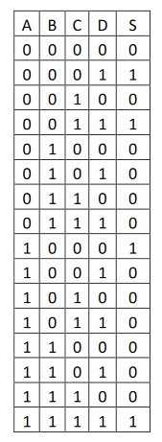
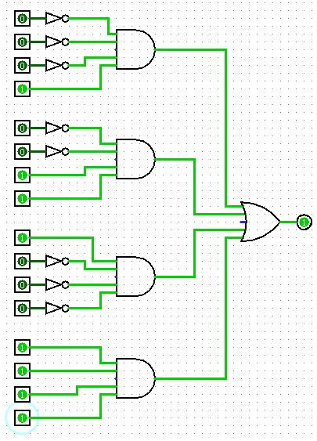
 |  |  |  | S=(!A*!B*!C*D)
 |  |  |  | S=(!A*!B*C*D)
 |  |  |  | S=(A*!B*!C*!D)
 |  |  |  | S=(A*B*C*D)

